Dimensionierung
bonetti rubinetterie valduggia s.r.l.
Loc. Molino Rastelli, 2 l IT-13018 Valduggia (VC) l Tel. +39 0163 48062 l Fax +39 0163 48188
http://www.brv.it l e-mail: info@brv.it l ISO 9001:2008 Cert. No. 0853/7
ModvFresh Kascata Wärme Pumpen
Berechnung der Dimensionierung und Leistungen des Kascata Systems für Wärmepumpen

Eingabedaten - Von dem Kunden auszufüllen

Max Puffer Temperatur |  |  |  |  |  |  |  |  |  | [ °C ]
Dies ist die maximale Wassertemperatur, bei der die Wärmepumpe den Puffer gleichmäßig laden kann.

Kaltwasser Eintrittstemperatur |  |  |  |  |  |  |  |  |  | [ °C ]
Kaltwassertemperatur aus dem Wassernetz.

Erforderliche Temperatur |  |  |  |  |  |  |  |  |  | [ °C ]
Gewünschte Brauchwarmwassertemperatur.

Erforderliche Durchflussmenge |  |  |  |  |  |  |  |  |  | [ l/min ]
Kontinuierlicher Durchfluss fuer den Endverbraucher.

Pufferkapazität |  |  |  |  |  |  |  |  |  | [ l ]
Volumen des in dem Puffer enthaltenen Wassers.

Leistung der Wärmepumpe |  |  |  |  |  |  |  |  |  | [ kW ]
Thermische Nennleistung bei operativer Temperatur.

Eingabedaten - Von BRV Technik auszufüllen

Mindesttemperatur des Puffers erforderlich |  |  |  |  |  |  |  |  |  | [ °C ]
Die minimale Nutzwassertemperatur im Speicher.

Aktivierungsintervall |  |  |  |  |  |  |  |  |  | L/min

Anzahl der Modvfresh-Module, die zum Aufbau
des Kascata-Systems benötigt werden

Berechnete Leistungsdaten

Gelieferte Leistung |  |  |  |  |  |  |  |  |  | [ kW ]
Gesamtleistung des Kascata-Systems.

Ausflaufzeit |  |  |  |  |  |  |  |  |  | [ min ]
Auslaufzeit bei erforderlichen Durchflussmenge und Temperatur.

Vollständiges Abzafen des Wassers |  |  |  |  |  |  |  |  |  | [ l ]
Gesamtmenge des zugeführten Brauchwassers.

Wiedererstellungszeit |  |  |  |  |  |  |  |  |  | [ min ]
Zeit, die benötigt wird, um von der minimalen zur maximalen Speichertemperatur überzugehen.

Systemparametrierung

Kascata-Systemparameter

Aktivierungsschwelle Auf/Zu für Wärmepumpen von 2 bis 5 Module |  |  |  |  |  |  | VFS-Proportionalparameter
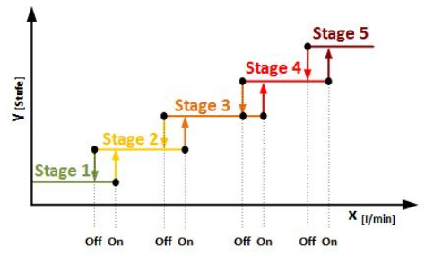 |  |  |  |  |  |  | 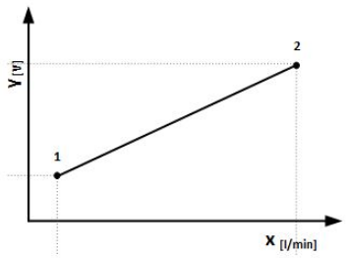

Stage 2: Auf | - | L/min | - | Zu | - | L/min | Y1: | 2 | V
Stage 3: Auf | - | L/min | - | Zu | - | L/min | X1: | - | L/min
Stage 4: Auf | - | L/min | - | Zu | - | L/min | Y2: | 10 | V
Stage 5: Auf | - | L/min | - | Zu | - | L/min | X2: | - | L/min

 | Bemerkung:

Angaben der Anlage - Bei Bestellung von BRV auszufüllen
 | Datum:

 | Seriennummer:

 | Anlageprüfer:

Bemerkung: Dieses Dokument muss der Ware beiliegen

